test
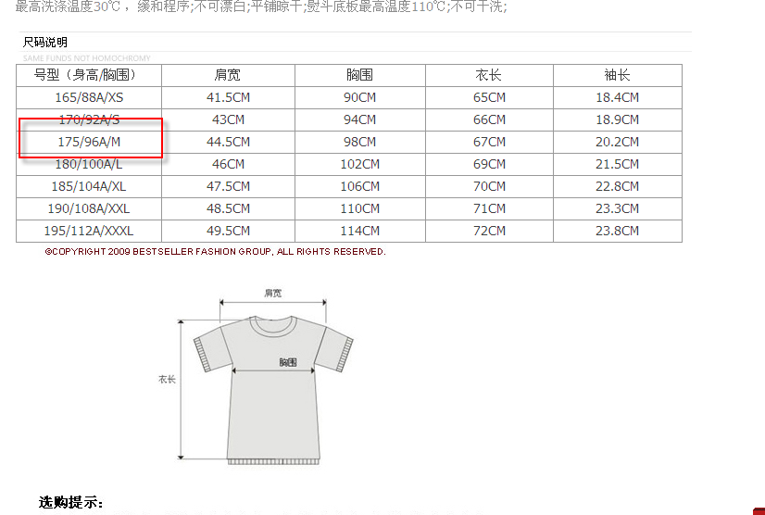
HELLO |  |  | 5 | 6 | 7 | 8
WORLD | 中文测试 | 1
32 |  | 2
35.5 |  | 3
 |  | 4
重新新增

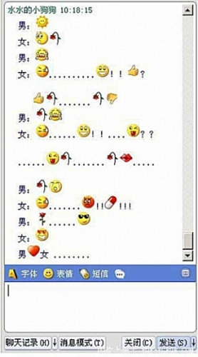
ftp://www.python.org
2017-04-14

test_chart
1 | 2 | 3
2 | 4 | 6
3 | 6 | 9
4 | 8 | 12
5 | 10 | 15

